1-1
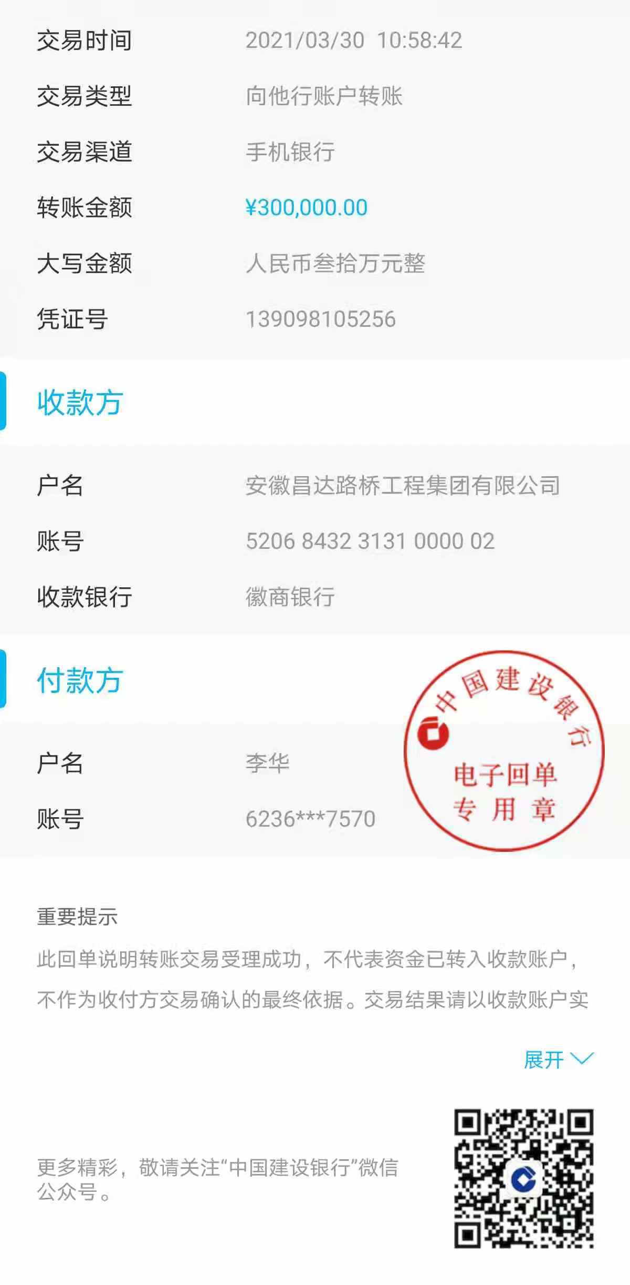
工程款支付证书
工程名称 |  | 肥西县公安局交警大队三河中队业务用房建设项目 |  |  |  |  | 建设单位 |  |  |  |  |  |  | ERP编号 |  | 13289 | 档案编号 |  | 2021003
合同金额 |  | 7,291,906.01 |  |  | 中标时间 | 2021.1.29 | 已提供工程资料 |  | 中标通知书、施工合同 |  |  |  |  | 保存地址 |  | 合肥 | 责任单位 |  | 东部大区
决算金额 |  |  |  |  | 决算时间 |  | 项目部印章 |  | 无 |  |  |  |  | 施工人 |  | 李华 18705607066 | 区域责任人 | 施迎东 | 省办负责人 | 施迎东
序号 | 经营填写 |  |  |  |  | 工程填写 | 经营填写 |  |  | 财务填写 |  | 经营、工程、质安填写 |  | 区域负责人 |  | 申请部门填写财务核对 |  |  | 本次支付 金额 | 剩余款项
 | 到款情况 |  |  |  |  |  | 暂列金 |  |  | 代缴税金 |  | 其他扣款 |  | 预留款 |  | 成本票
 | 日期 | 工程款金额 | 周转金金额 | 到款银行 | 到款账户 | 完成进度 | 比例 | 金额 | 备注 | 金额 | 备注 | 金额 | 备注 | 金额 | 备注 | 供货单位 | 合同额 | 成本票额
1 | 2021-03-30 |  | 300000.00 | 徽行 | 5206 8432 3131 0000 02 |  |  |  |  |  |  |  | 转账费下次扣 |  |  | 合肥风之清贸易有限公司-钢筋款 开户行：交通银行合肥三里庵支行 账号：3413 1600 0013 0000 7214 8 | 341,805.70 |  | 300,000.00

合计 |  | 0 | 300000.00 |  |  |  | - | 0.00 |  | 0.00 |  | 0.00 | - | 0.00 | - | - |  |  | 300,000.00 | 0.00
本次结算、支付明细 |  | 应支付金额 |  |  | 300000.00 |  | 本次支付金额 |  |  |  |  |  | 小写 | 300,000.00
 |  | 已支付金额 |  |  | 0.00 |  |  |  |  |  |  |  | 大写 | RMB300000

1-2
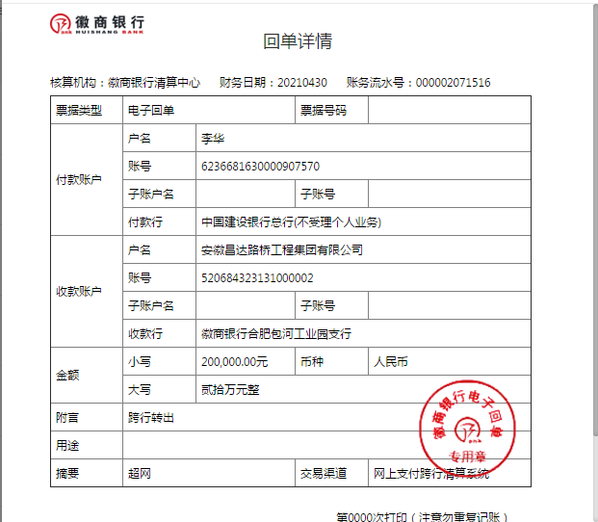
工程款支付证书
工程名称 |  | 肥西县公安局交警大队三河中队业务用房建设项目 |  |  |  |  | 建设单位 |  |  |  |  |  |  | ERP编号 |  | 13289 | 档案编号 |  | 2021003
合同金额 |  | 7,291,906.01 |  |  | 中标时间 | 2021.1.29 | 已提供工程资料 |  | 中标通知书、施工合同 |  |  |  |  | 保存地址 |  | 合肥 | 责任单位 |  | 东部大区
决算金额 |  |  |  |  | 决算时间 |  | 项目部印章 |  | 无 |  |  |  |  | 施工人 |  | 李华 18705607066 | 区域责任人 | 施迎东 | 省办负责人 | 施迎东
序号 | 经营填写 |  |  |  |  | 工程填写 | 经营填写 |  |  | 财务填写 |  | 经营、工程、质安填写 |  | 区域负责人 |  | 申请部门填写财务核对 |  |  | 本次支付 金额 | 剩余款项
 | 到款情况 |  |  |  |  |  | 暂列金 |  |  | 代缴税金 |  | 其他扣款 |  | 预留款 |  | 成本票
 | 日期 | 工程款金额 | 周转金金额 | 到款银行 | 到款账户 | 完成进度 | 比例 | 金额 | 备注 | 金额 | 备注 | 金额 | 备注 | 金额 | 备注 | 供货单位 | 合同额 | 成本票额
1 | 2021-03-30 |  | 300000.00 | 徽行 | 5206 8432 3131 0000 02 |  |  |  |  |  |  |  | 转账费下次扣 |  |  | 合肥风之清贸易有限公司-钢筋款 开户行：交通银行合肥三里庵支行 账号：3413 1600 0013 0000 7214 8 | 341,805.70 |  | 300,000.00
2 | 2021-04-30 |  | 200000.00 | 徽行 | 5206 8432 3131 0000 02 |  |  |  |  |  |  |  | 转账费下次扣 |  |  | 安徽省巢湖恒信水泥有限公司-水泥 开户行：巢湖农训商业银行高林分理处 账号：2000 0060 5451 1030 0000 139 | 506,000.00 |  | 200,000.00

合计 |  | 0 | 500000.00 |  |  |  | - | 0.00 |  | 0.00 |  | 0.00 | - | 0.00 | - | - |  |  | 500,000.00 | 0.00
本次结算、支付明细 |  | 应支付金额 |  |  | 200000.00 |  | 本次支付金额 |  |  |  |  |  | 小写 | 200,000.00
 |  | 已支付金额 |  |  | 0.00 |  |  |  |  |  |  |  | 大写 | RMB200000

1-3
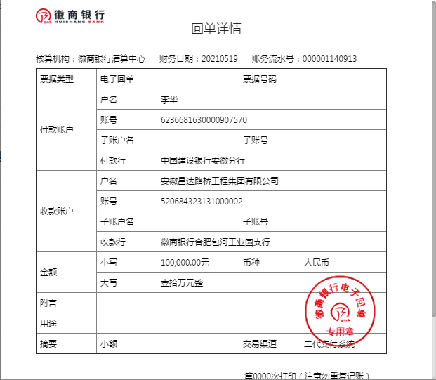
工程款支付证书
工程名称 |  | 肥西县公安局交警大队三河中队业务用房建设项目 |  |  |  |  | 建设单位 |  |  |  |  |  |  | ERP编号 |  | 13289 | 档案编号 |  | 2021003
合同金额 |  | 7,291,906.01 |  |  | 中标时间 | 2021.1.29 | 已提供工程资料 |  | 中标通知书、施工合同 |  |  |  |  | 保存地址 |  | 合肥 | 责任单位 |  | 东部大区
决算金额 |  |  |  |  | 决算时间 |  | 项目部印章 |  | 无 |  |  |  |  | 施工人 |  | 李华 18705607066 | 区域责任人 | 施迎东 | 省办负责人 | 施迎东
序号 | 经营填写 |  |  |  |  | 工程填写 | 经营填写 |  |  | 财务填写 |  | 经营、工程、质安填写 |  | 区域负责人 |  | 申请部门填写财务核对 |  |  | 本次支付 金额 | 剩余款项
 | 到款情况 |  |  |  |  |  | 暂列金 |  |  | 代缴税金 |  | 其他扣款 |  | 预留款 |  | 成本票
 | 日期 | 工程款金额 | 周转金金额 | 到款银行 | 到款账户 | 完成进度 | 比例 | 金额 | 备注 | 金额 | 备注 | 金额 | 备注 | 金额 | 备注 | 供货单位 | 合同额 | 成本票额
1 | 2021-03-30 |  | 300000.00 | 徽行 | 5206 8432 3131 0000 02 |  |  |  |  |  |  |  | 转账费下次扣 |  |  | 合肥风之清贸易有限公司-钢筋款 开户行：交通银行合肥三里庵支行 账号：3413 1600 0013 0000 7214 8 | 341,805.70 |  | 300,000.00
2 | 2021-04-30 |  | 200000.00 | 徽行 | 5206 8432 3131 0000 02 |  |  |  |  |  |  |  | 转账费下次扣 |  |  | 安徽省巢湖恒信水泥有限公司-水泥 开户行：巢湖农训商业银行高林分理处 账号：2000 0060 5451 1030 0000 139 | 506,000.00 |  | 200,000.00
3 | 2021-05-19 |  | 100000.00 | 徽行 | 5206 8432 3131 0000 02 |  |  |  |  |  |  |  | 转账费下次扣 |  |  | 安徽省巢湖恒信水泥有限公司-水泥 开户行：巢湖农训商业银行高林分理处 账号：2000 0060 5451 1030 0000 139 | 506,000.00 |  | 100,000.00

合计 |  | 0 | 600000.00 |  |  |  | - | 0.00 |  | 0.00 |  | 0.00 | - | 0.00 | - | - |  |  | 600,000.00 | 0.00
本次结算、支付明细 |  | 应支付金额 |  |  | 100000.00 |  | 本次支付金额 |  |  |  |  |  | 小写 | 100,000.00
 |  | 已支付金额 |  |  | 0.00 |  |  |  |  |  |  |  | 大写 | RMB100000

1-4
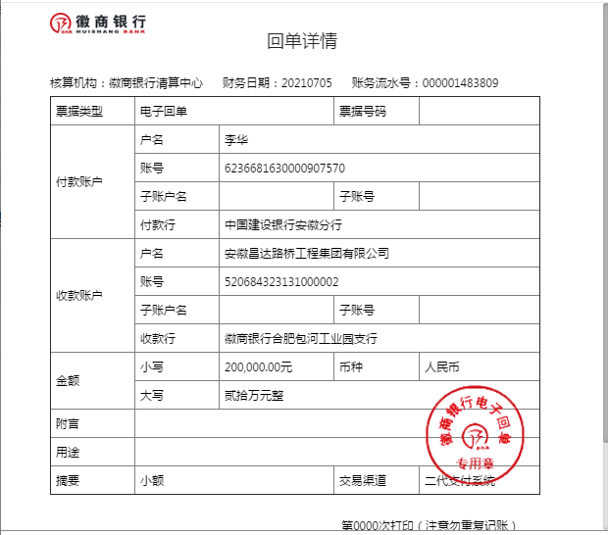
工程款支付证书
工程名称 |  | 肥西县公安局交警大队三河中队业务用房建设项目 |  |  |  |  | 建设单位 |  |  |  |  |  |  | ERP编号 |  | 13289 | 档案编号 |  | 2021003
合同金额 |  | 7,291,906.01 |  |  | 中标时间 | 2021.1.29 | 已提供工程资料 |  | 中标通知书、施工合同 |  |  |  |  | 保存地址 |  | 合肥 | 责任单位 |  | 东部大区
决算金额 |  |  |  |  | 决算时间 |  | 项目部印章 |  | 无 |  |  |  |  | 施工人 |  | 李华 18705607066 | 区域责任人 | 施迎东 | 省办负责人 | 施迎东
序号 | 经营填写 |  |  |  |  | 工程填写 | 经营填写 |  |  | 财务填写 |  | 经营、工程、质安填写 |  | 区域负责人 |  | 申请部门填写财务核对 |  |  | 本次支付 金额 | 剩余款项
 | 到款情况 |  |  |  |  |  | 暂列金 |  |  | 代缴税金 |  | 其他扣款 |  | 预留款 |  | 成本票
 | 日期 | 工程款金额 | 周转金金额 | 到款银行 | 到款账户 | 完成进度 | 比例 | 金额 | 备注 | 金额 | 备注 | 金额 | 备注 | 金额 | 备注 | 供货单位 | 合同额 | 成本票额
1 | 2021-03-30 |  | 300000.00 | 徽行 | 5206 8432 3131 0000 02 |  |  |  |  |  |  |  | 转账费下次扣 |  |  | 合肥风之清贸易有限公司-钢筋款 开户行：交通银行合肥三里庵支行 账号：3413 1600 0013 0000 7214 8 | 341,805.70 |  | 300,000.00
2 | 2021-04-30 |  | 200000.00 | 徽行 | 5206 8432 3131 0000 02 |  |  |  |  |  |  |  | 转账费下次扣 |  |  | 安徽省巢湖恒信水泥有限公司-水泥 开户行：巢湖农训商业银行高林分理处 账号：2000 0060 5451 1030 0000 139 | 506,000.00 |  | 200,000.00
3 | 2021-05-19 |  | 100000.00 | 徽行 | 5206 8432 3131 0000 02 |  |  |  |  |  |  |  | 转账费下次扣 |  |  | 安徽省巢湖恒信水泥有限公司-水泥 开户行：巢湖农训商业银行高林分理处 账号：2000 0060 5451 1030 0000 139 | 506,000.00 |  | 100,000.00
4 | 2021-07-05 |  | 200000.00 | 徽行 | 5206 8432 3131 0000 02 |  |  |  |  |  |  |  | 转账费、出场费待工程款到账时扣 |  |  | 合肥风之清贸易有限公司-钢筋款 开户行：交通银行合肥三里庵支行 账号：3413 1600 0013 0000 7214 8 | 341,805.70 |  | 41,805.70
 |  |  |  |  |  |  |  |  |  |  |  |  |  |  |  | 合肥风之清贸易有限公司-钢筋款 开户行：交通银行合肥三里庵支行 账号：3413 1600 0013 0000 7214 8 | 573,881.36 |  | 158,194.30

合计 |  | 0 | 800000.00 |  |  |  | - | 0.00 |  | 0.00 |  | 0.00 | - | 0.00 | - | - |  |  | 800,000.00 | 0.00
本次结算、支付明细 |  | 应支付金额 |  |  | 200000.00 |  | 本次支付金额 |  |  |  |  |  | 小写 | 200,000.00
 |  | 已支付金额 |  |  | 0.00 |  |  |  |  |  |  |  | 大写 | RMB200000

1-5
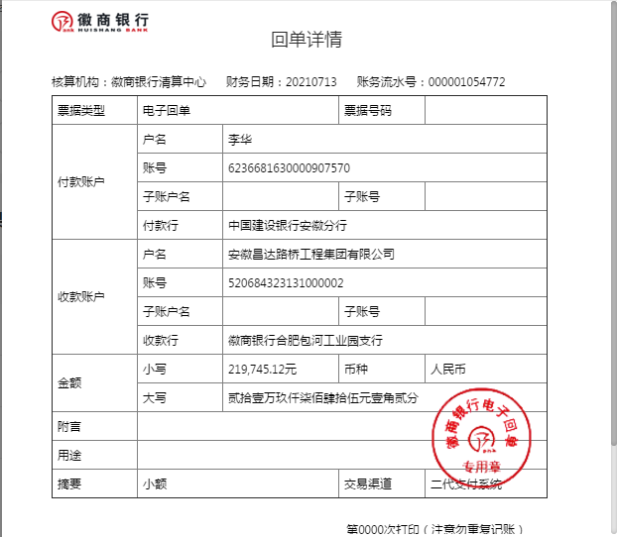
工程款支付证书
工程名称 |  | 肥西县公安局交警大队三河中队业务用房建设项目 |  |  |  |  | 建设单位 |  |  |  |  |  |  | ERP编号 |  | 13289 | 档案编号 |  | 2021003
合同金额 |  | 7,291,906.01 |  |  | 中标时间 | 2021.1.29 | 已提供工程资料 |  | 中标通知书、施工合同 |  |  |  |  | 保存地址 |  | 合肥 | 责任单位 |  | 东部大区
决算金额 |  |  |  |  | 决算时间 |  | 项目部印章 |  | 无 |  |  |  |  | 施工人 |  | 李华 18705607066 | 区域责任人 | 施迎东 | 省办负责人 | 施迎东
序号 | 经营填写 |  |  |  |  | 工程填写 | 经营填写 |  |  | 财务填写 |  | 经营、工程、质安填写 |  | 区域负责人 |  | 申请部门填写财务核对 |  |  | 本次支付 金额 | 剩余款项
 | 到款情况 |  |  |  |  |  | 暂列金 |  |  | 代缴税金 |  | 其他扣款 |  | 预留款 |  | 成本票
 | 日期 | 工程款金额 | 周转金金额 | 到款银行 | 到款账户 | 完成进度 | 比例 | 金额 | 备注 | 金额 | 备注 | 金额 | 备注 | 金额 | 备注 | 供货单位 | 合同额 | 成本票额
1 | 2021-03-30 |  | 300000.00 | 徽行 | 5206 8432 3131 0000 02 |  |  |  |  |  |  |  | 转账费下次扣 |  |  | 合肥风之清贸易有限公司-钢筋款 开户行：交通银行合肥三里庵支行 账号：3413 1600 0013 0000 7214 8 | 341,805.70 |  | 300,000.00
2 | 2021-04-30 |  | 200000.00 | 徽行 | 5206 8432 3131 0000 02 |  |  |  |  |  |  |  | 转账费下次扣 |  |  | 安徽省巢湖恒信水泥有限公司-水泥 开户行：巢湖农训商业银行高林分理处 账号：2000 0060 5451 1030 0000 139 | 506,000.00 |  | 200,000.00
3 | 2021-05-19 |  | 100000.00 | 徽行 | 5206 8432 3131 0000 02 |  |  |  |  |  |  |  | 转账费下次扣 |  |  | 安徽省巢湖恒信水泥有限公司-水泥 开户行：巢湖农训商业银行高林分理处 账号：2000 0060 5451 1030 0000 139 | 506,000.00 |  | 100,000.00
4 | 2021-07-05 |  | 200000.00 | 徽行 | 5206 8432 3131 0000 02 |  |  |  |  |  |  |  | 转账费、出场费待工程款到账时扣 |  |  | 合肥风之清贸易有限公司-钢筋款 开户行：交通银行合肥三里庵支行 账号：3413 1600 0013 0000 7214 8 | 341,805.70 |  | 41,805.70
 |  |  |  |  |  |  |  |  |  |  |  |  |  |  |  | 合肥风之清贸易有限公司-钢筋款 开户行：交通银行合肥三里庵支行 账号：3413 1600 0013 0000 7214 8 | 573,881.36 |  | 158,194.30
5 | 2021-07-13 |  | 219745.12 | 徽行 | 5206 8432 3131 0000 02 |  |  |  |  |  |  |  | 转账费、出场费待工程款到账时扣 |  |  | 合肥风之清贸易有限公司-钢筋款 开户行：交通银行合肥三里庵支行 账号：3413 1600 0013 0000 7214 8 | 573,881.36 |  | 219,745.12

合计 |  | 0 | 1019745.12 |  |  |  | - | 0.00 |  | 0.00 |  | 0.00 | - | 0.00 | - | - |  |  | 1,019,745.12 | 0.00
本次结算、支付明细 |  | 应支付金额 |  |  | 219745.12 |  | 本次支付金额 |  |  |  |  |  | 小写 | 219,745.12
 |  | 已支付金额 |  |  | 0.00 |  |  |  |  |  |  |  | 大写 | RMB219745.12

1-6
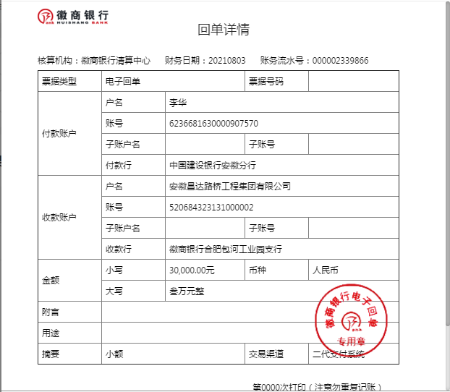
工程款支付证书
工程名称 |  | 肥西县公安局交警大队三河中队业务用房建设项目 |  |  |  |  | 建设单位 |  |  |  |  |  |  | ERP编号 |  | 13289 | 档案编号 |  | 2021003
合同金额 |  | 7,291,906.01 |  |  | 中标时间 | 2021.1.29 | 已提供工程资料 |  | 中标通知书、施工合同 |  |  |  |  | 保存地址 |  | 合肥 | 责任单位 |  | 东部大区
决算金额 |  |  |  |  | 决算时间 |  | 项目部印章 |  | 无 |  |  |  |  | 施工人 |  | 李华 18705607066 | 区域责任人 | 施迎东 | 省办负责人 | 施迎东
序号 | 经营填写 |  |  |  |  | 工程填写 | 经营填写 |  |  | 财务填写 |  | 经营、工程、质安填写 |  | 区域负责人 |  | 申请部门填写财务核对 |  |  | 本次支付 金额 | 剩余款项
 | 到款情况 |  |  |  |  |  | 暂列金 |  |  | 代缴税金 |  | 其他扣款 |  | 预留款 |  | 成本票
 | 日期 | 工程款金额 | 周转金金额 | 到款银行 | 到款账户 | 完成进度 | 比例 | 金额 | 备注 | 金额 | 备注 | 金额 | 备注 | 金额 | 备注 | 供货单位 | 合同额 | 成本票额
1 | 2021-03-30 |  | 300000.00 | 徽行 | 5206 8432 3131 0000 02 |  |  |  |  |  |  |  | 转账费下次扣 |  |  | 合肥风之清贸易有限公司-钢筋款 开户行：交通银行合肥三里庵支行 账号：3413 1600 0013 0000 7214 8 | 341,805.70 |  | 300,000.00
2 | 2021-04-30 |  | 200000.00 | 徽行 | 5206 8432 3131 0000 02 |  |  |  |  |  |  |  | 转账费下次扣 |  |  | 安徽省巢湖恒信水泥有限公司-水泥 开户行：巢湖农训商业银行高林分理处 账号：2000 0060 5451 1030 0000 139 | 506,000.00 |  | 200,000.00
3 | 2021-05-19 |  | 100000.00 | 徽行 | 5206 8432 3131 0000 02 |  |  |  |  |  |  |  | 转账费下次扣 |  |  | 安徽省巢湖恒信水泥有限公司-水泥 开户行：巢湖农训商业银行高林分理处 账号：2000 0060 5451 1030 0000 139 | 506,000.00 |  | 100,000.00
4 | 2021-07-05 |  | 200000.00 | 徽行 | 5206 8432 3131 0000 02 |  |  |  |  |  |  |  | 转账费、出场费待工程款到账时扣 |  |  | 合肥风之清贸易有限公司-钢筋款 开户行：交通银行合肥三里庵支行 账号：3413 1600 0013 0000 7214 8 | 341,805.70 |  | 41,805.70
 |  |  |  |  |  |  |  |  |  |  |  |  |  |  |  | 合肥风之清贸易有限公司-钢筋款 开户行：交通银行合肥三里庵支行 账号：3413 1600 0013 0000 7214 8 | 573,881.36 |  | 158,194.30
5 | 2021-07-13 |  | 219745.12 | 徽行 | 5206 8432 3131 0000 02 |  |  |  |  |  |  |  | 转账费、出场费待工程款到账时扣 |  |  | 合肥风之清贸易有限公司-钢筋款 开户行：交通银行合肥三里庵支行 账号：3413 1600 0013 0000 7214 8 | 573,881.36 |  | 219,745.12
6 | 2021-08-03 |  | 30000.00 | 徽行 | 5206 8432 3131 0000 02 |  |  |  |  |  |  |  | 转账费、出场费待工程款到账时扣 |  |  | 庐江县银鑫建材有限公司-烧结空心砖 开户行：农行庐江城关支行 账号：1215 0101 0400 0552 6 | 60,900.00 |  | 30,000.00

合计 |  | 0 | 1049745.12 |  |  |  | - | 0.00 |  | 0.00 |  | 0.00 | - | 0.00 | - | - |  |  | 1,049,745.12 | 0.00
本次结算、支付明细 |  | 应支付金额 |  |  | 30000.00 |  | 本次支付金额 |  |  |  |  |  | 小写 | 30,000.00
 |  | 已支付金额 |  |  | 0.00 |  |  |  |  |  |  |  | 大写 | RMB30000

1-7
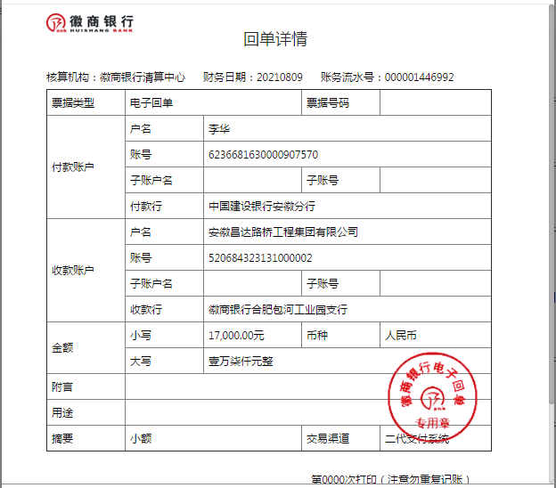
工程款支付证书
工程名称 |  | 肥西县公安局交警大队三河中队业务用房建设项目 |  |  |  |  | 建设单位 |  |  |  |  |  |  | ERP编号 |  | 13289 | 档案编号 |  | 2021003
合同金额 |  | 7,291,906.01 |  |  | 中标时间 | 2021.1.29 | 已提供工程资料 |  | 中标通知书、施工合同 |  |  |  |  | 保存地址 |  | 合肥 | 责任单位 |  | 东部大区
决算金额 |  |  |  |  | 决算时间 |  | 项目部印章 |  | 无 |  |  |  |  | 施工人 |  | 李华 18705607066 | 区域责任人 | 施迎东 | 省办负责人 | 施迎东
序号 | 经营填写 |  |  |  |  | 工程填写 | 经营填写 |  |  | 财务填写 |  | 经营、工程、质安填写 |  | 区域负责人 |  | 申请部门填写财务核对 |  |  | 本次支付 金额 | 剩余款项
 | 到款情况 |  |  |  |  |  | 暂列金 |  |  | 代缴税金 |  | 其他扣款 |  | 预留款 |  | 成本票
 | 日期 | 工程款金额 | 周转金金额 | 到款银行 | 到款账户 | 完成进度 | 比例 | 金额 | 备注 | 金额 | 备注 | 金额 | 备注 | 金额 | 备注 | 供货单位 | 合同额 | 成本票额
1 | 2021-03-30 |  | 300000.00 | 徽行 | 5206 8432 3131 0000 02 |  |  |  |  |  |  |  | 转账费下次扣 |  |  | 合肥风之清贸易有限公司-钢筋款 开户行：交通银行合肥三里庵支行 账号：3413 1600 0013 0000 7214 8 | 341,805.70 |  | 300,000.00
2 | 2021-04-30 |  | 200000.00 | 徽行 | 5206 8432 3131 0000 02 |  |  |  |  |  |  |  | 转账费下次扣 |  |  | 安徽省巢湖恒信水泥有限公司-水泥 开户行：巢湖农训商业银行高林分理处 账号：2000 0060 5451 1030 0000 139 | 506,000.00 |  | 200,000.00
3 | 2021-05-19 |  | 100000.00 | 徽行 | 5206 8432 3131 0000 02 |  |  |  |  |  |  |  | 转账费下次扣 |  |  | 安徽省巢湖恒信水泥有限公司-水泥 开户行：巢湖农训商业银行高林分理处 账号：2000 0060 5451 1030 0000 139 | 506,000.00 |  | 100,000.00
4 | 2021-07-05 |  | 200000.00 | 徽行 | 5206 8432 3131 0000 02 |  |  |  |  |  |  |  | 转账费、出场费待工程款到账时扣 |  |  | 合肥风之清贸易有限公司-钢筋款 开户行：交通银行合肥三里庵支行 账号：3413 1600 0013 0000 7214 8 | 341,805.70 |  | 41,805.70
 |  |  |  |  |  |  |  |  |  |  |  |  |  |  |  | 合肥风之清贸易有限公司-钢筋款 开户行：交通银行合肥三里庵支行 账号：3413 1600 0013 0000 7214 8 | 573,881.36 |  | 158,194.30
5 | 2021-07-13 |  | 219745.12 | 徽行 | 5206 8432 3131 0000 02 |  |  |  |  |  |  |  | 转账费、出场费待工程款到账时扣 |  |  | 合肥风之清贸易有限公司-钢筋款 开户行：交通银行合肥三里庵支行 账号：3413 1600 0013 0000 7214 8 | 573,881.36 |  | 219,745.12
6 | 2021-08-03 |  | 30000.00 | 徽行 | 5206 8432 3131 0000 02 |  |  |  |  |  |  |  | 转账费、出场费待工程款到账时扣 |  |  | 庐江县银鑫建材有限公司-烧结空心砖 开户行：农行庐江城关支行 账号：1215 0101 0400 0552 6 | 60,900.00 |  | 30,000.00
7 | 2021-08-09 |  | 17000.00 | 徽行 | 5206 8432 3131 0000 02 |  |  |  |  |  |  |  | 转账费、出场费待工程款到账时扣 |  |  | 安徽瑞迅电梯有限公司-电梯采购 开户行：徽商银行合肥青年路支行 账号：2311 0120 1003 0171 | 129,000.00 |  | 17,000.00

合计 |  | 0 | 1066745.12 |  |  |  | - | 0.00 |  | 0.00 |  | 0.00 | - | 0.00 | - | - |  |  | 1,066,745.12 | 0.00
本次结算、支付明细 |  | 应支付金额 |  |  | 17000.00 |  | 本次支付金额 |  |  |  |  |  | 小写 | 17,000.00
 |  | 已支付金额 |  |  | 0.00 |  |  |  |  |  |  |  | 大写 | RMB17000

2-1
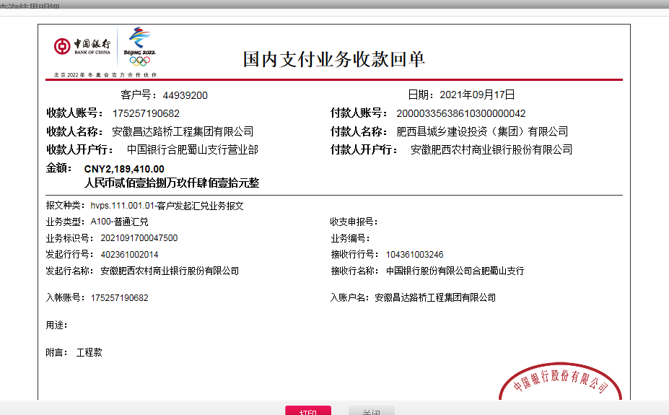
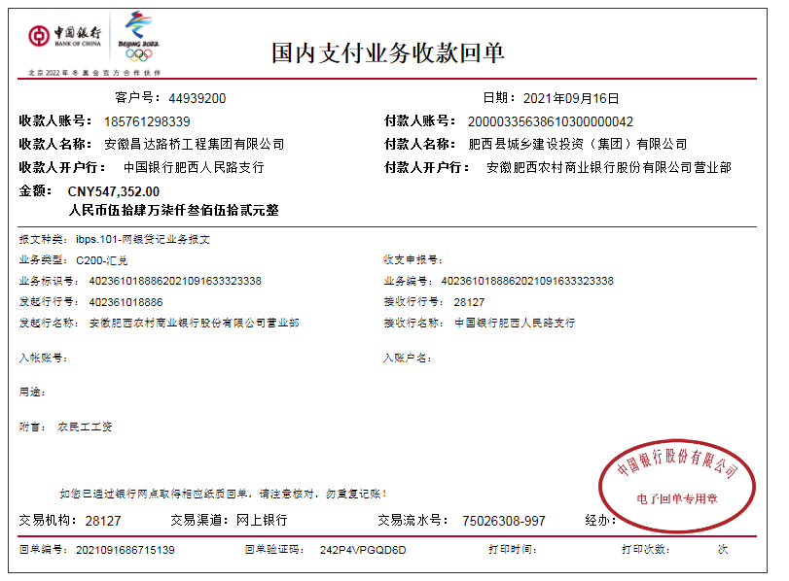
工程款支付证书
工程名称 |  | 肥西县公安局交警大队三河中队业务用房建设项目 |  |  |  |  | 建设单位 |  |  |  |  |  |  | ERP编号 |  | 13289 | 档案编号 |  | 2021003
合同金额 |  | 7,291,906.01 |  |  | 中标时间 | 2021.1.29 | 已提供工程资料 |  | 中标通知书、施工合同 |  |  |  |  | 保存地址 |  | 合肥 | 责任单位 |  | 东部大区
决算金额 |  |  |  |  | 决算时间 |  | 项目部印章 |  | 无 |  |  |  |  | 施工人 |  | 李华 18705607066 | 区域责任人 | 施迎东 | 省办负责人 | 施迎东
序号 | 经营填写 |  |  |  |  | 工程填写 | 经营填写 |  |  | 财务填写 |  | 经营、工程、质安填写 |  | 区域负责人 |  | 申请部门填写财务核对 |  |  | 本次支付 金额 | 剩余款项
 | 到款情况 |  |  |  |  |  | 暂列金 |  |  | 代缴税金 |  | 其他扣款 |  | 预留款 |  | 成本票
 | 日期 | 工程款金额 | 周转金金额 | 到款银行 | 到款账户 | 完成进度 | 比例 | 金额 | 备注 | 金额 | 备注 | 金额 | 备注 | 金额 | 备注 | 供货单位 | 合同额 | 成本票额
1 | 2021-03-30 |  | 300000.00 | 徽行 | 5206 8432 3131 0000 02 |  |  |  |  |  |  |  | 转账费下次扣 |  |  | 合肥风之清贸易有限公司-钢筋款 开户行：交通银行合肥三里庵支行 账号：3413 1600 0013 0000 7214 8 | 341,805.70 |  | 300,000.00
2 | 2021-04-30 |  | 200000.00 | 徽行 | 5206 8432 3131 0000 02 |  |  |  |  |  |  |  | 转账费下次扣 |  |  | 安徽省巢湖恒信水泥有限公司-水泥 开户行：巢湖农训商业银行高林分理处 账号：2000 0060 5451 1030 0000 139 | 506,000.00 |  | 200,000.00
3 | 2021-05-19 |  | 100000.00 | 徽行 | 5206 8432 3131 0000 02 |  |  |  |  |  |  |  | 转账费下次扣 |  |  | 安徽省巢湖恒信水泥有限公司-水泥 开户行：巢湖农训商业银行高林分理处 账号：2000 0060 5451 1030 0000 139 | 506,000.00 |  | 100,000.00
4 | 2021-07-05 |  | 200000.00 | 徽行 | 5206 8432 3131 0000 02 |  |  |  |  |  |  |  | 转账费、出场费待工程款到账时扣 |  |  | 合肥风之清贸易有限公司-钢筋款 开户行：交通银行合肥三里庵支行 账号：3413 1600 0013 0000 7214 8 | 341,805.70 |  | 41,805.70
 |  |  |  |  |  |  |  |  |  |  |  |  |  |  |  | 合肥风之清贸易有限公司-钢筋款 开户行：交通银行合肥三里庵支行 账号：3413 1600 0013 0000 7214 8 | 573,881.36 |  | 158,194.30
5 | 2021-07-13 |  | 219745.12 | 徽行 | 5206 8432 3131 0000 02 |  |  |  |  |  |  |  | 转账费、出场费待工程款到账时扣 |  |  | 合肥风之清贸易有限公司-钢筋款 开户行：交通银行合肥三里庵支行 账号：3413 1600 0013 0000 7214 8 | 573,881.36 |  | 219,745.12
6 | 2021-08-03 |  | 30000.00 | 徽行 | 5206 8432 3131 0000 02 |  |  |  |  |  |  |  | 转账费、出场费待工程款到账时扣 |  |  | 庐江县银鑫建材有限公司-烧结空心砖 开户行：农行庐江城关支行 账号：1215 0101 0400 0552 6 | 60,900.00 |  | 30,000.00
7 | 2021-08-09 |  | 17000.00 | 徽行 | 5206 8432 3131 0000 02 |  |  |  |  |  |  |  | 转账费、出场费待工程款到账时扣 |  |  | 安徽瑞迅电梯有限公司-电梯采购 开户行：徽商银行合肥青年路支行 账号：2311 0120 1003 0171 | 129,000.00 |  | 17,000.00
8 | 2021-09-16 | 547352.00 |  | 工资户 | 1857 6129 8339 |  | 2.0% | 10,947.04 | 管理费 | 58569.21 | 增值税 | 850.00 | 转账费 |  |  | 庐江县银鑫建材有限公司-烧结空心砖 开户行：农行庐江城关支行 账号：1215 0101 0400 0552 6 | 60,900.00 |  | 26449.90
 | 2021-09-17 | 2189410.00 |  | 中行-蜀山支行 | 1752 5719 0682 |  | 2.0% | 43,788.20 | 管理费 |  | 其他后面算 |  |  |  |  | 合肥风之清贸易有限公司-钢筋款 开户行：交通银行合肥三里庵支行 账号：3413 1600 0013 0000 7214 8 | 573,881.36 |  | 44666.31
 |  |  |  |  |  |  |  |  |  |  |  |  |  |  |  | 安徽千联建设工程有限公司-劳务 开户行：按工资表发放 账号：按工资表发放 | 2,013,326.03 |  | 546511.00

合计 |  | 2736762 | 1066745.12 |  |  |  | - | 54,735.24 |  | 58,569.21 |  | 850.00 | - | 0.00 | - | - |  |  | 1,684,372.33 | 2004980.34
本次结算、支付明细 |  | 应支付金额 |  |  | 617627.21 |  | 本次支付金额 |  |  |  |  |  | 小写 | 617,627.21
 |  | 已支付金额 |  |  | 0.00 |  |  |  |  |  |  |  | 大写 | RMB617627.21

2-3
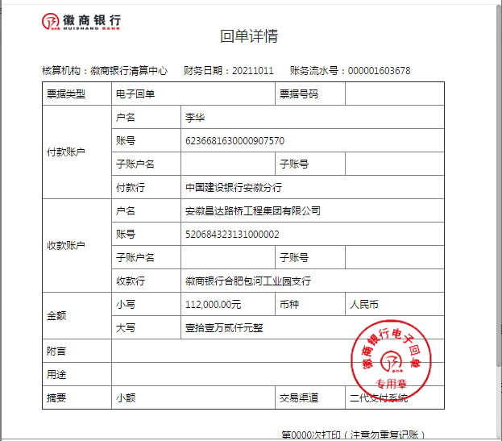
工程款支付证书
工程名称 |  | 肥西县公安局交警大队三河中队业务用房建设项目 |  |  |  |  | 建设单位 |  |  |  |  |  |  | ERP编号 |  | 13289 | 档案编号 |  | 2021003
合同金额 |  | 7,291,906.01 |  |  | 中标时间 | 2021.1.29 | 已提供工程资料 |  | 中标通知书、施工合同 |  |  |  |  | 保存地址 |  | 合肥 | 责任单位 |  | 东部大区
决算金额 |  |  |  |  | 决算时间 |  | 项目部印章 |  | 无 |  |  |  |  | 施工人 |  | 李华 18705607066 | 区域责任人 | 施迎东 | 省办负责人 | 施迎东
序号 | 经营填写 |  |  |  |  | 工程填写 | 经营填写 |  |  | 财务填写 |  | 经营、工程、质安填写 |  | 区域负责人 |  | 申请部门填写财务核对 |  |  | 本次支付 金额 | 剩余款项
 | 到款情况 |  |  |  |  |  | 暂列金 |  |  | 代缴税金 |  | 其他扣款 |  | 预留款 |  | 成本票
 | 日期 | 工程款金额 | 周转金金额 | 到款银行 | 到款账户 | 完成进度 | 比例 | 金额 | 备注 | 金额 | 备注 | 金额 | 备注 | 金额 | 备注 | 供货单位 | 合同额 | 成本票额
1 | 2021-03-30 |  | 300000.00 | 徽行 | 5206 8432 3131 0000 02 |  |  |  |  |  |  |  | 转账费下次扣 |  |  | 合肥风之清贸易有限公司-钢筋款 开户行：交通银行合肥三里庵支行 账号：3413 1600 0013 0000 7214 8 | 341,805.70 |  | 300,000.00
2 | 2021-04-30 |  | 200000.00 | 徽行 | 5206 8432 3131 0000 02 |  |  |  |  |  |  |  | 转账费下次扣 |  |  | 安徽省巢湖恒信水泥有限公司-水泥 开户行：巢湖农训商业银行高林分理处 账号：2000 0060 5451 1030 0000 139 | 506,000.00 |  | 200,000.00
3 | 2021-05-19 |  | 100000.00 | 徽行 | 5206 8432 3131 0000 02 |  |  |  |  |  |  |  | 转账费下次扣 |  |  | 安徽省巢湖恒信水泥有限公司-水泥 开户行：巢湖农训商业银行高林分理处 账号：2000 0060 5451 1030 0000 139 | 506,000.00 |  | 100,000.00
4 | 2021-07-05 |  | 200000.00 | 徽行 | 5206 8432 3131 0000 02 |  |  |  |  |  |  |  | 转账费、出场费待工程款到账时扣 |  |  | 合肥风之清贸易有限公司-钢筋款 开户行：交通银行合肥三里庵支行 账号：3413 1600 0013 0000 7214 8 | 341,805.70 |  | 41,805.70
 |  |  |  |  |  |  |  |  |  |  |  |  |  |  |  | 合肥风之清贸易有限公司-钢筋款 开户行：交通银行合肥三里庵支行 账号：3413 1600 0013 0000 7214 8 | 573,881.36 |  | 158,194.30
5 | 2021-07-13 |  | 219745.12 | 徽行 | 5206 8432 3131 0000 02 |  |  |  |  |  |  |  | 转账费、出场费待工程款到账时扣 |  |  | 合肥风之清贸易有限公司-钢筋款 开户行：交通银行合肥三里庵支行 账号：3413 1600 0013 0000 7214 8 | 573,881.36 |  | 219,745.12
6 | 2021-08-03 |  | 30000.00 | 徽行 | 5206 8432 3131 0000 02 |  |  |  |  |  |  |  | 转账费、出场费待工程款到账时扣 |  |  | 庐江县银鑫建材有限公司-烧结空心砖 开户行：农行庐江城关支行 账号：1215 0101 0400 0552 6 | 60,900.00 |  | 30,000.00
7 | 2021-08-09 |  | 17000.00 | 徽行 | 5206 8432 3131 0000 02 |  |  |  |  |  |  |  | 转账费、出场费待工程款到账时扣 |  |  | 安徽瑞迅电梯有限公司-电梯采购 开户行：徽商银行合肥青年路支行 账号：2311 0120 1003 0171 | 129,000.00 |  | 17,000.00
8 | 2021-09-16 | 547352.00 |  | 工资户 | 1857 6129 8339 |  | 2.0% | 10,947.04 | 管理费 | 58569.21 | 增值税 | 850.00 | 转账费 |  |  | 庐江县银鑫建材有限公司-烧结空心砖 开户行：农行庐江城关支行 账号：1215 0101 0400 0552 6 | 60,900.00 |  | 26449.90
 | 2021-09-17 | 2189410.00 |  | 中行-蜀山支行 | 1752 5719 0682 |  | 2.0% | 43,788.20 | 管理费 |  | 其他后面算 |  |  |  |  | 合肥风之清贸易有限公司-钢筋款 开户行：交通银行合肥三里庵支行 账号：3413 1600 0013 0000 7214 8 | 573,881.36 |  | 44666.31
 |  |  |  |  |  |  |  |  |  |  |  |  |  |  |  | 安徽千联建设工程有限公司-劳务 开户行：按工资表发放 账号：按工资表发放 | 2,013,326.03 |  | 546511.00
9 | 2021-09-29 |  |  |  |  |  |  |  |  | 27,367.62 | 企税1% | 400.00 | 转账费 | 132,628.83 | 暂扣企税 | 安徽省巢湖恒信水泥有限公司-水泥 开户行：巢湖农训商业银行高林分理处 账号：2000 0060 5451 1030 0000 139 | 506,000.00 |  | 229822.44
 |  |  |  |  |  |  |  |  |  |  |  |  |  |  |  | 安徽煜旭建材有限公司-砌墙砖 开户行：中国光大银行肥西支行 账号：5698 0188 0000 2577 4 | 36,000.00 |  | 23760.00
 |  |  |  |  |  |  |  |  |  |  |  |  |  |  |  | 庐江县顺茂建材销售有限公司-模板 开户行：中国建设银行庐江黄山路支行 账号：3400 1777 3090 5250 1029 | 400,000.00 |  | 400000.00
 |  |  |  |  |  |  |  |  |  |  |  |  |  |  |  | 安徽安旭起重设备安装有限公司-电梯租赁 开户行：徽商银行长丰支行 账号：2230 1911 3141 0000 02 | 50,000.00 |  | 20000.00
 |  |  |  |  |  |  |  |  |  |  |  |  |  |  |  | 合肥兵顺架业有限公司-外架 开户行：中国建设银行肥西县支行 账号：3405 0146 5408 0000 1583 | 184,210.00 |  | 70000.00
10 | 2021-10-11 |  | 112000.00 | 徽行 | 5206 8432 3131 0000 02 |  |  |  |  |  |  |  | 转账费下次扣 |  |  | 安徽瑞讯电梯有限公司-电梯采购 开户行：徽商银行合肥青年路支行 账号：2311 0120 1003 0171 | 129,000.00 |  | 112000.00

合计 |  | 2736762 | 1178745.12 |  |  |  | - | 54,735.24 |  | 85,936.83 |  | 1,250.00 | - | 132,628.83 | - | - |  |  | 2,539,954.77 | 1101001.45
本次结算、支付明细 |  | 应支付金额 |  |  | 112000.00 |  | 本次支付金额 |  |  |  |  |  | 小写 | 112,000.00
 |  | 已支付金额 |  |  | 0.00 |  |  |  |  |  |  |  | 大写 | RMB112000

2-10
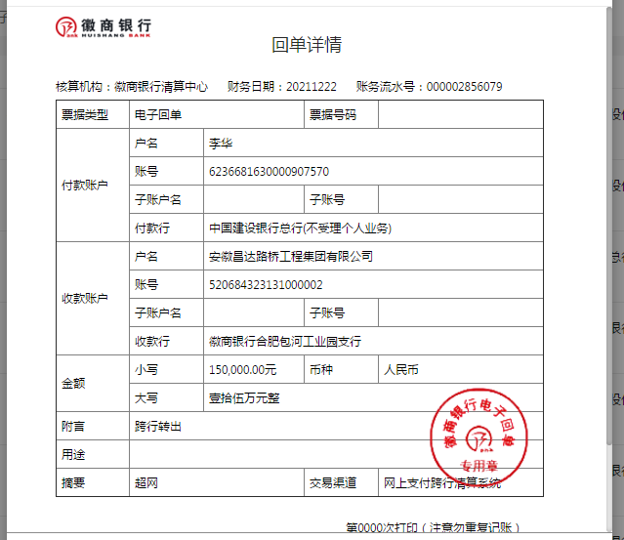
工程款支付证书
工程名称 |  | 肥西县公安局交警大队三河中队业务用房建设项目 |  |  |  |  | 建设单位 |  |  |  |  |  |  | ERP编号 |  | 13289 | 档案编号 |  | 2021003
合同金额 |  | 7,291,906.01 |  |  | 中标时间 | 2021.1.29 | 已提供工程资料 |  | 中标通知书、施工合同、投资协议 |  |  |  |  | 保存地址 |  | 合肥 | 责任单位 |  | 东部大区
决算金额 |  |  |  |  | 决算时间 |  | 项目部印章 |  | 无 |  |  |  |  | 施工人 |  | 李华 18705607066 | 区域责任人 | 施迎东 | 省办负责人 | 施迎东
序号 | 经营填写 |  |  |  |  | 工程填写 | 经营填写 |  |  | 财务填写 |  | 经营、工程、质安填写 |  | 区域负责人 |  | 申请部门填写财务核对 |  |  | 本次支付 金额 | 剩余款项
 | 到款情况 |  |  |  |  |  | 暂列金 |  |  | 代缴税金 |  | 其他扣款 |  | 预留款 |  | 成本票
 | 日期 | 工程款金额 | 周转金金额 | 到款银行 | 到款账户 | 完成进度 | 比例 | 金额 | 备注 | 金额 | 备注 | 金额 | 备注 | 金额 | 备注 | 供货单位 | 合同额 | 成本票额
1 | 2021-03-30 |  | 300000.00 | 徽行 | 5206 8432 3131 0000 02 |  |  |  |  |  |  |  | 转账费下次扣 |  |  | 合肥风之清贸易有限公司-钢筋款 开户行：交通银行合肥三里庵支行 账号：3413 1600 0013 0000 7214 8 | 341,805.70 |  | 300,000.00
2 | 2021-04-30 |  | 200000.00 | 徽行 | 5206 8432 3131 0000 02 |  |  |  |  |  |  |  | 转账费下次扣 |  |  | 安徽省巢湖恒信水泥有限公司-水泥 开户行：巢湖农训商业银行高林分理处 账号：2000 0060 5451 1030 0000 139 | 506,000.00 |  | 200,000.00
3 | 2021-05-19 |  | 100000.00 | 徽行 | 5206 8432 3131 0000 02 |  |  |  |  |  |  |  | 转账费下次扣 |  |  | 安徽省巢湖恒信水泥有限公司-水泥 开户行：巢湖农训商业银行高林分理处 账号：2000 0060 5451 1030 0000 139 | 506,000.00 |  | 100,000.00
4 | 2021-07-05 |  | 200000.00 | 徽行 | 5206 8432 3131 0000 02 |  |  |  |  |  |  |  | 转账费、出场费待工程款到账时扣 |  |  | 合肥风之清贸易有限公司-钢筋款 开户行：交通银行合肥三里庵支行 账号：3413 1600 0013 0000 7214 8 | 341,805.70 |  | 41,805.70
 |  |  |  |  |  |  |  |  |  |  |  |  |  |  |  | 合肥风之清贸易有限公司-钢筋款 开户行：交通银行合肥三里庵支行 账号：3413 1600 0013 0000 7214 8 | 573,881.36 |  | 158,194.30
5 | 2021-07-13 |  | 219745.12 | 徽行 | 5206 8432 3131 0000 02 |  |  |  |  |  |  |  | 转账费、出场费待工程款到账时扣 |  |  | 合肥风之清贸易有限公司-钢筋款 开户行：交通银行合肥三里庵支行 账号：3413 1600 0013 0000 7214 8 | 573,881.36 |  | 219,745.12
6 | 2021-08-03 |  | 30000.00 | 徽行 | 5206 8432 3131 0000 02 |  |  |  |  |  |  |  | 转账费、出场费待工程款到账时扣 |  |  | 庐江县银鑫建材有限公司-烧结空心砖 开户行：农行庐江城关支行 账号：1215 0101 0400 0552 6 | 60,900.00 |  | 30,000.00
7 | 2021-08-09 |  | 17000.00 | 徽行 | 5206 8432 3131 0000 02 |  |  |  |  |  |  |  | 转账费、出场费待工程款到账时扣 |  |  | 安徽瑞迅电梯有限公司-电梯采购 开户行：徽商银行合肥青年路支行 账号：2311 0120 1003 0171 | 129,000.00 |  | 17,000.00
8 | 2021-09-16 | 547352.00 |  | 工资户 | 1857 6129 8339 |  | 2.0% | 10,947.04 | 管理费 | 58569.21 | 增值税 | 850.00 | 转账费 |  |  | 庐江县银鑫建材有限公司-烧结空心砖 开户行：农行庐江城关支行 账号：1215 0101 0400 0552 6 | 60,900.00 |  | 26449.90
 | 2021-09-17 | 2189410.00 |  | 中行-蜀山支行 | 1752 5719 0682 |  | 2.0% | 43,788.20 | 管理费 |  | 其他后面算 |  |  |  |  | 合肥风之清贸易有限公司-钢筋款 开户行：交通银行合肥三里庵支行 账号：3413 1600 0013 0000 7214 8 | 573,881.36 |  | 44666.31
 |  |  |  |  |  |  |  |  |  |  |  |  |  |  |  | 安徽千联建设工程有限公司-劳务 开户行：按工资表发放 账号：按工资表发放 | 2,013,326.03 |  | 546511.00
9 | 2021-09-29 |  |  |  |  |  |  |  |  | 27,367.62 | 企税1% | 400.00 | 转账费 | 132,628.83 | 暂扣企税 | 安徽省巢湖恒信水泥有限公司-水泥 开户行：巢湖农训商业银行高林分理处 账号：2000 0060 5451 1030 0000 139 | 506,000.00 |  | 229822.44
 |  |  |  |  |  |  |  |  |  |  |  |  |  |  |  | 安徽煜旭建材有限公司-砌墙砖 开户行：中国光大银行肥西支行 账号：5698 0188 0000 2577 4 | 36,000.00 |  | 23760.00
 |  |  |  |  |  |  |  |  |  |  |  |  |  |  |  | 庐江县顺茂建材销售有限公司-模板 开户行：中国建设银行庐江黄山路支行 账号：3400 1777 3090 5250 1029 | 400,000.00 |  | 400000.00
 |  |  |  |  |  |  |  |  |  |  |  |  |  |  |  | 安徽安旭起重设备安装有限公司-电梯租赁 开户行：徽商银行长丰支行 账号：2230 1911 3141 0000 02 | 50,000.00 |  | 20000.00
 |  |  |  |  |  |  |  |  |  |  |  |  |  |  |  | 合肥兵顺架业有限公司-外架 开户行：中国建设银行肥西县支行 账号：3405 0146 5408 0000 1583 | 184,210.00 |  | 70000.00
10 | 2021-10-11 |  | 112000.00 | 徽行 | 5206 8432 3131 0000 02 |  |  |  |  |  |  |  | 转账费下次扣 |  |  | 安徽瑞讯电梯有限公司-电梯采购 开户行：徽商银行合肥青年路支行 账号：2311 0120 1003 0171 | 129,000.00 |  | 112000.00
11 | 2021-10-15 |  | -500000.00 | 退周转金 |  |  |  |  |  |  |  | 200.00 | 转账费 |  |  | 合肥兵顺架业有限公司-外架 开户行：中国建设银行肥西县支行 账号：3405 0146 5408 0000 1583 | 184,210.00 |  | 114210.00
12 | 2021-11-10 |  |  |  |  |  |  |  |  |  |  | 100.00 | 转账费 |  |  | 安徽羽泉五金机电工程有限公司-消防泵、排污泵 开户行：：徽商银行安徽合肥片区支行 账号：1025 7010 2100 0251 439 | 19,390.00 |  | 19390.00
 |  |  |  |  |  |  |  |  |  |  |  |  |  |  |  | 安徽瑞迅电梯有限公司-电梯安装 开户行：徽商银行合肥青年路支行 账号：2311 0120 1003 0171 | 34,000.00 |  | 17000.00
13 | 2021-11-17 |  |  |  |  |  |  |  |  |  |  | 200.00 | 转账费 |  |  | 合肥华俊建筑安装工程有限公司-吊顶 开户行：农业银行肥西县小庙支行 账号：1228 3101 0400 0390 1 | 162,397.00 |  | 129917.60
 |  |  |  |  |  |  |  |  |  |  |  |  |  |  |  | 安徽拓科建材有限公司-瓷砖 开户行：农业银行肥西县包公路支行 账号：1228 4201 0400 0339 5 | 130,519.00 |  | 130519.00
14 | 2021-11-30 |  |  |  |  |  |  |  |  |  |  | 25,000.00 | 建造师费 |  |  | 安徽安旭起重设备安装有限公司-电梯租赁 开户行：徽商银行长丰支行 账号：2230 1911 3141 0000 02 | 50,000.00 |  | 22000.00
 |  |  |  |  |  |  |  |  |  |  |  | 50.00 | 转账费
15 | 2021-12-01 |  |  |  |  |  |  |  |  |  |  | 50.00 | 转账费 |  |  | 安徽齐伟建材有限公司-隔断 开户行：徽商银行肥西禹洲支行 账号：2230 1786 7781 0000 02 |  |  | 9320.00
16 | 2021-12-22 |  |  |  |  |  |  |  |  |  |  |  |  |  |  | 合肥涂之乐建材有限公司-乳胶漆 开户行：工行合肥长江东路支行 账号：1302010209300038215 |  |  | 11500.00
17 | 2021-12-22 |  | 150000.00 | 徽行 | 5206 8432 3131 0000 02 |  |  |  |  |  |  | 350.00 | 转账费 | -132,628.83 | 退暂扣企税 | 安徽恒强晟物资有限公司-镀锌管 开户行：徽商银行太湖路支行 账号：2230 1711 8591 0000 02 | 47,884.00 |  | 47884.00
 |  |  |  |  |  |  |  |  |  |  |  | 42,000.00 | 建造师出场费 |  |  | 安徽浙诚电气有限公司-电缆桥架 开户行：农行合肥华府骏苑支行 账号：1228 9101 0400 1535 4 | 12,000.00 |  | 12000.00
 |  |  |  |  |  |  |  |  |  |  |  | 130.00 | 吴倩如2021-4-9去现场参加基坑验收，车费130元 |  |  | 安徽涵杰塑胶科技有限公司-电工套管 开户行：安徽肥东农村商业银行龙岗支行 账号：2000 0513 6957 1030 0000 059 | 49,000.00 |  | 49000.00
 |  |  |  |  |  |  |  |  |  |  |  |  |  |  |  | 合肥珊瑚电线电缆有限公司-电线电缆 开户行：中国工商银行望江东路支行 账号：1302 0125 0920 0092 059 | 130,750.00 |  | 130750.00
 |  |  |  |  |  |  |  |  |  |  |  |  |  |  |  | 合肥凯发建材有限公司-钢丝网骨架复合管件 开户行：中国工商银行合肥望江东路支行 账号：1302 0125 0920 0011 084 | 55,000.00 |  | 55000.00
 |  |  |  |  |  |  |  |  |  |  |  |  |  |  |  | 安徽筑阜建设工程有限公司-玻璃棉 开户行：中国工商银行长丰双凤支行 账号：1302 0523 0910 0033 929 | 11,200.00 |  | 8006.40
 |  |  |  |  |  |  |  |  |  |  |  |  |  |  |  | 合肥合乐电气有限公司-配电箱 开户行：建设银行合肥双凤支行 账号：3405 0146 5808 0000 0292 | 52,256.00 |  | 52256.00

合计 |  | 2736762 | 828745.12 |  |  |  | - | 54,735.24 |  | 85,936.83 |  | 69,330.00 | - | 0.00 | - | - |  |  | 3,348,707.77 | 6797.28
本次结算、支付明细 |  | 应支付金额 |  |  | 354896.40 |  | 本次支付金额 |  |  |  |  |  | 小写 | 354,896.40
 |  | 已支付金额 |  |  | 0.00 |  |  |  |  |  |  |  | 大写 | RMB354896.4

2-11
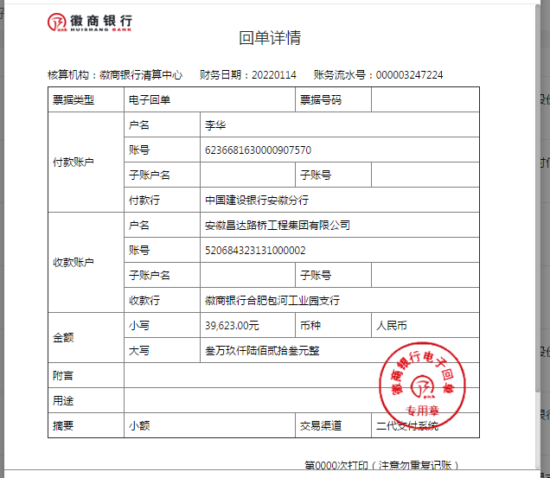
工程款支付证书
工程名称 |  | 肥西县公安局交警大队三河中队业务用房建设项目 |  |  |  |  | 建设单位 |  |  |  |  |  |  | ERP编号 |  | 13289 | 档案编号 |  | 2021003
合同金额 |  | 7,291,906.01 |  |  | 中标时间 | 2021.1.29 | 已提供工程资料 |  | 中标通知书、施工合同、投资协议 |  |  |  |  | 保存地址 |  | 合肥 | 责任单位 |  | 东部大区
决算金额 |  |  |  |  | 决算时间 |  | 项目部印章 |  | 无 |  |  |  |  | 施工人 |  | 李华 18705607066 | 区域责任人 | 施迎东 | 省办负责人 | 施迎东
序号 | 经营填写 |  |  |  |  | 工程填写 | 经营填写 |  |  | 财务填写 |  | 经营、工程、质安填写 |  | 区域负责人 |  | 申请部门填写财务核对 |  |  | 本次支付 金额 | 剩余款项
 | 到款情况 |  |  |  |  |  | 暂列金 |  |  | 代缴税金 |  | 其他扣款 |  | 预留款 |  | 成本票
 | 日期 | 工程款金额 | 周转金金额 | 到款银行 | 到款账户 | 完成进度 | 比例 | 金额 | 备注 | 金额 | 备注 | 金额 | 备注 | 金额 | 备注 | 供货单位 | 合同额 | 成本票额
1 | 2021-03-30 |  | 300000.00 | 徽行 | 5206 8432 3131 0000 02 |  |  |  |  |  |  |  | 转账费下次扣 |  |  | 合肥风之清贸易有限公司-钢筋款 开户行：交通银行合肥三里庵支行 账号：3413 1600 0013 0000 7214 8 | 341,805.70 |  | 300,000.00
2 | 2021-04-30 |  | 200000.00 | 徽行 | 5206 8432 3131 0000 02 |  |  |  |  |  |  |  | 转账费下次扣 |  |  | 安徽省巢湖恒信水泥有限公司-水泥 开户行：巢湖农训商业银行高林分理处 账号：2000 0060 5451 1030 0000 139 | 506,000.00 |  | 200,000.00
3 | 2021-05-19 |  | 100000.00 | 徽行 | 5206 8432 3131 0000 02 |  |  |  |  |  |  |  | 转账费下次扣 |  |  | 安徽省巢湖恒信水泥有限公司-水泥 开户行：巢湖农训商业银行高林分理处 账号：2000 0060 5451 1030 0000 139 | 506,000.00 |  | 100,000.00
4 | 2021-07-05 |  | 200000.00 | 徽行 | 5206 8432 3131 0000 02 |  |  |  |  |  |  |  | 转账费、出场费待工程款到账时扣 |  |  | 合肥风之清贸易有限公司-钢筋款 开户行：交通银行合肥三里庵支行 账号：3413 1600 0013 0000 7214 8 | 341,805.70 |  | 41,805.70
 |  |  |  |  |  |  |  |  |  |  |  |  |  |  |  | 合肥风之清贸易有限公司-钢筋款 开户行：交通银行合肥三里庵支行 账号：3413 1600 0013 0000 7214 8 | 573,881.36 |  | 158,194.30
5 | 2021-07-13 |  | 219745.12 | 徽行 | 5206 8432 3131 0000 02 |  |  |  |  |  |  |  | 转账费、出场费待工程款到账时扣 |  |  | 合肥风之清贸易有限公司-钢筋款 开户行：交通银行合肥三里庵支行 账号：3413 1600 0013 0000 7214 8 | 573,881.36 |  | 219,745.12
6 | 2021-08-03 |  | 30000.00 | 徽行 | 5206 8432 3131 0000 02 |  |  |  |  |  |  |  | 转账费、出场费待工程款到账时扣 |  |  | 庐江县银鑫建材有限公司-烧结空心砖 开户行：农行庐江城关支行 账号：1215 0101 0400 0552 6 | 60,900.00 |  | 30,000.00
7 | 2021-08-09 |  | 17000.00 | 徽行 | 5206 8432 3131 0000 02 |  |  |  |  |  |  |  | 转账费、出场费待工程款到账时扣 |  |  | 安徽瑞迅电梯有限公司-电梯采购 开户行：徽商银行合肥青年路支行 账号：2311 0120 1003 0171 | 129,000.00 |  | 17,000.00
8 | 2021-09-16 | 547352.00 |  | 工资户 | 1857 6129 8339 |  | 2.0% | 10,947.04 | 管理费 | 58569.21 | 增值税 | 850.00 | 转账费 |  |  | 庐江县银鑫建材有限公司-烧结空心砖 开户行：农行庐江城关支行 账号：1215 0101 0400 0552 6 | 60,900.00 |  | 26449.90
 | 2021-09-17 | 2189410.00 |  | 中行-蜀山支行 | 1752 5719 0682 |  | 2.0% | 43,788.20 | 管理费 |  | 其他后面算 |  |  |  |  | 合肥风之清贸易有限公司-钢筋款 开户行：交通银行合肥三里庵支行 账号：3413 1600 0013 0000 7214 8 | 573,881.36 |  | 44666.31
 |  |  |  |  |  |  |  |  |  |  |  |  |  |  |  | 安徽千联建设工程有限公司-劳务 开户行：按工资表发放 账号：按工资表发放 | 2,013,326.03 |  | 546511.00
9 | 2021-09-29 |  |  |  |  |  |  |  |  | 27,367.62 | 企税1% | 400.00 | 转账费 | 132,628.83 | 暂扣企税 | 安徽省巢湖恒信水泥有限公司-水泥 开户行：巢湖农训商业银行高林分理处 账号：2000 0060 5451 1030 0000 139 | 506,000.00 |  | 229822.44
 |  |  |  |  |  |  |  |  |  |  |  |  |  |  |  | 安徽煜旭建材有限公司-砌墙砖 开户行：中国光大银行肥西支行 账号：5698 0188 0000 2577 4 | 36,000.00 |  | 23760.00
 |  |  |  |  |  |  |  |  |  |  |  |  |  |  |  | 庐江县顺茂建材销售有限公司-模板 开户行：中国建设银行庐江黄山路支行 账号：3400 1777 3090 5250 1029 | 400,000.00 |  | 400000.00
 |  |  |  |  |  |  |  |  |  |  |  |  |  |  |  | 安徽安旭起重设备安装有限公司-电梯租赁 开户行：徽商银行长丰支行 账号：2230 1911 3141 0000 02 | 50,000.00 |  | 20000.00
 |  |  |  |  |  |  |  |  |  |  |  |  |  |  |  | 合肥兵顺架业有限公司-外架 开户行：中国建设银行肥西县支行 账号：3405 0146 5408 0000 1583 | 184,210.00 |  | 70000.00
10 | 2021-10-11 |  | 112000.00 | 徽行 | 5206 8432 3131 0000 02 |  |  |  |  |  |  |  | 转账费下次扣 |  |  | 安徽瑞讯电梯有限公司-电梯采购 开户行：徽商银行合肥青年路支行 账号：2311 0120 1003 0171 | 129,000.00 |  | 112000.00
11 | 2021-10-15 |  | -500000.00 | 退周转金 |  |  |  |  |  |  |  | 200.00 | 转账费 |  |  | 合肥兵顺架业有限公司-外架 开户行：中国建设银行肥西县支行 账号：3405 0146 5408 0000 1583 | 184,210.00 |  | 114210.00
12 | 2021-11-10 |  |  |  |  |  |  |  |  |  |  | 100.00 | 转账费 |  |  | 安徽羽泉五金机电工程有限公司-消防泵、排污泵 开户行：：徽商银行安徽合肥片区支行 账号：1025 7010 2100 0251 439 | 19,390.00 |  | 19390.00
 |  |  |  |  |  |  |  |  |  |  |  |  |  |  |  | 安徽瑞迅电梯有限公司-电梯安装 开户行：徽商银行合肥青年路支行 账号：2311 0120 1003 0171 | 34,000.00 |  | 17000.00
13 | 2021-11-17 |  |  |  |  |  |  |  |  |  |  | 200.00 | 转账费 |  |  | 合肥华俊建筑安装工程有限公司-吊顶 开户行：农业银行肥西县小庙支行 账号：1228 3101 0400 0390 1 | 162,397.00 |  | 129917.60
 |  |  |  |  |  |  |  |  |  |  |  |  |  |  |  | 安徽拓科建材有限公司-瓷砖 开户行：农业银行肥西县包公路支行 账号：1228 4201 0400 0339 5 | 130,519.00 |  | 130519.00
14 | 2021-11-30 |  |  |  |  |  |  |  |  |  |  | 25,000.00 | 建造师费 |  |  | 安徽安旭起重设备安装有限公司-电梯租赁 开户行：徽商银行长丰支行 账号：2230 1911 3141 0000 02 | 50,000.00 |  | 22000.00
 |  |  |  |  |  |  |  |  |  |  |  | 50.00 | 转账费
15 | 2021-12-01 |  |  |  |  |  |  |  |  |  |  | 50.00 | 转账费 |  |  | 安徽齐伟建材有限公司-隔断 开户行：徽商银行肥西禹洲支行 账号：2230 1786 7781 0000 02 |  |  | 9320.00
16 | 2021-12-22 |  |  |  |  |  |  |  |  |  |  |  |  |  |  | 合肥涂之乐建材有限公司-乳胶漆 开户行：工行合肥长江东路支行 账号：1302010209300038215 |  |  | 11500.00
17 | 2021-12-22 |  | 150000.00 | 徽行 | 5206 8432 3131 0000 02 |  |  |  |  |  |  | 350.00 | 转账费 | -132,628.83 | 退暂扣企税 | 安徽恒强晟物资有限公司-镀锌管 开户行：徽商银行太湖路支行 账号：2230 1711 8591 0000 02 | 47,884.00 |  | 47884.00
 |  |  |  |  |  |  |  |  |  |  |  | 42,000.00 | 建造师出场费 |  |  | 安徽浙诚电气有限公司-电缆桥架 开户行：农行合肥华府骏苑支行 账号：1228 9101 0400 1535 4 | 12,000.00 |  | 12000.00
 |  |  |  |  |  |  |  |  |  |  |  | 130.00 | 吴倩如2021-4-9去现场参加基坑验收，车费130元 |  |  | 安徽涵杰塑胶科技有限公司-电工套管 开户行：安徽肥东农村商业银行龙岗支行 账号：2000 0513 6957 1030 0000 059 | 49,000.00 |  | 49000.00
 |  |  |  |  |  |  |  |  |  |  |  |  |  |  |  | 合肥珊瑚电线电缆有限公司-电线电缆 开户行：中国工商银行望江东路支行 账号：1302 0125 0920 0092 059 | 130,750.00 |  | 130750.00
 |  |  |  |  |  |  |  |  |  |  |  |  |  |  |  | 合肥凯发建材有限公司-钢丝网骨架复合管件 开户行：中国工商银行合肥望江东路支行 账号：1302 0125 0920 0011 084 | 55,000.00 |  | 55000.00
 |  |  |  |  |  |  |  |  |  |  |  |  |  |  |  | 安徽筑阜建设工程有限公司-玻璃棉 开户行：中国工商银行长丰双凤支行 账号：1302 0523 0910 0033 929 | 11,200.00 |  | 8006.40
 |  |  |  |  |  |  |  |  |  |  |  |  |  |  |  | 合肥合乐电气有限公司-配电箱 开户行：建设银行合肥双凤支行 账号：3405 0146 5808 0000 0292 | 52,256.00 |  | 52256.00
18 | 2022-01-14 |  | 39623.00 | 徽行 | 5206 8432 3131 0000 02 |  |  |  |  |  |  | 100.00 | 转账费 |  |  | 合肥合乐电气有限公司-开关插座、灯具、零星材料 开户行：建设银行合肥双凤支行 账号：3405 0146 5808 0000 0292 |  |  | 6123.00
 |  |  |  |  |  |  |  |  |  |  |  |  |  |  |  | 安徽博如云商贸有限公司-空气能热水系统安装 开户行：建行合肥马鞍山南路支行 账号：3405 0144 0901 0000 1677 | 33,500.00 |  | 33500.00

合计 |  | 2736762 | 868368.12 |  |  |  | - | 54,735.24 |  | 85,936.83 |  | 69,430.00 | - | 0.00 | - | - |  |  | 3,388,330.77 | 6697.28
本次结算、支付明细 |  | 应支付金额 |  |  | 39623.00 |  | 本次支付金额 |  |  |  |  |  | 小写 | 39,623.00
 |  | 已支付金额 |  |  | 0.00 |  |  |  |  |  |  |  | 大写 | RMB39623

3-1
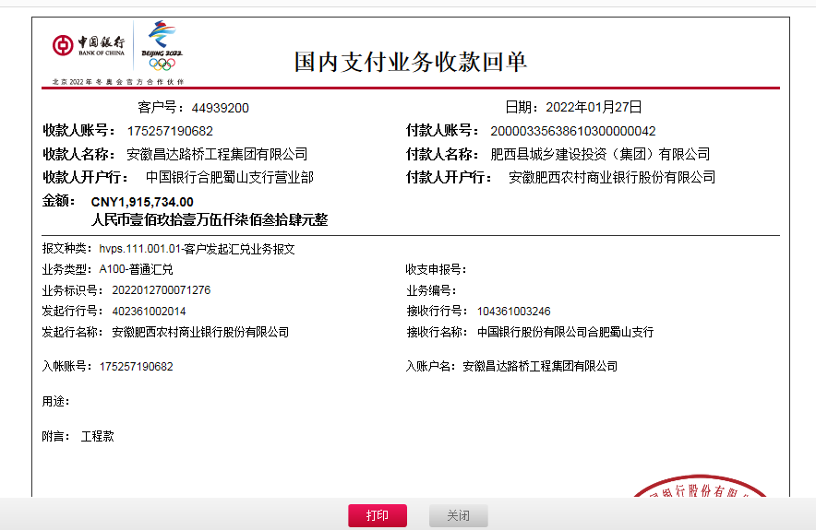
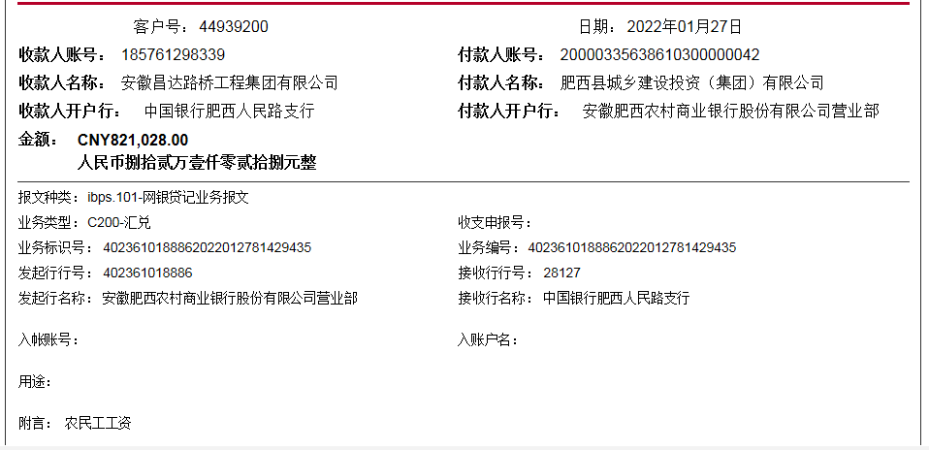
工程款支付证书
工程名称 |  | 肥西县公安局交警大队三河中队业务用房建设项目 |  |  |  |  | 建设单位 |  |  |  |  |  |  | ERP编号 |  | 13289 | 档案编号 |  | 2021003
合同金额 |  | 7,291,906.01 |  |  | 中标时间 | 2021.1.29 | 已提供工程资料 |  | 中标通知书、施工合同、投资协议 |  |  |  |  | 保存地址 |  | 合肥 | 责任单位 |  | 东部大区
决算金额 |  |  |  |  | 决算时间 |  | 项目部印章 |  | 无 |  |  |  |  | 施工人 |  | 李华 18705607066 | 区域责任人 | 施迎东 | 省办负责人 | 施迎东
序号 | 经营填写 |  |  |  |  | 工程填写 | 经营填写 |  |  | 财务填写 |  | 经营、工程、质安填写 |  | 区域负责人 |  | 申请部门填写财务核对 |  |  | 本次支付 金额 | 剩余款项
 | 到款情况 |  |  |  |  |  | 暂列金 |  |  | 代缴税金 |  | 其他扣款 |  | 预留款 |  | 成本票
 | 日期 | 工程款金额 | 周转金金额 | 到款银行 | 到款账户 | 完成进度 | 比例 | 金额 | 备注 | 金额 | 备注 | 金额 | 备注 | 金额 | 备注 | 供货单位 | 合同额 | 成本票额
1 | 2021-03-30 |  | 300000.00 | 徽行 | 5206 8432 3131 0000 02 |  |  |  |  |  |  |  | 转账费下次扣 |  |  | 合肥风之清贸易有限公司-钢筋款 开户行：交通银行合肥三里庵支行 账号：3413 1600 0013 0000 7214 8 | 341,805.70 |  | 300,000.00
2 | 2021-04-30 |  | 200000.00 | 徽行 | 5206 8432 3131 0000 02 |  |  |  |  |  |  |  | 转账费下次扣 |  |  | 安徽省巢湖恒信水泥有限公司-水泥 开户行：巢湖农训商业银行高林分理处 账号：2000 0060 5451 1030 0000 139 | 506,000.00 |  | 200,000.00
3 | 2021-05-19 |  | 100000.00 | 徽行 | 5206 8432 3131 0000 02 |  |  |  |  |  |  |  | 转账费下次扣 |  |  | 安徽省巢湖恒信水泥有限公司-水泥 开户行：巢湖农训商业银行高林分理处 账号：2000 0060 5451 1030 0000 139 | 506,000.00 |  | 100,000.00
4 | 2021-07-05 |  | 200000.00 | 徽行 | 5206 8432 3131 0000 02 |  |  |  |  |  |  |  | 转账费、出场费待工程款到账时扣 |  |  | 合肥风之清贸易有限公司-钢筋款 开户行：交通银行合肥三里庵支行 账号：3413 1600 0013 0000 7214 8 | 341,805.70 |  | 41,805.70
 |  |  |  |  |  |  |  |  |  |  |  |  |  |  |  | 合肥风之清贸易有限公司-钢筋款 开户行：交通银行合肥三里庵支行 账号：3413 1600 0013 0000 7214 8 | 573,881.36 |  | 158,194.30
5 | 2021-07-13 |  | 219745.12 | 徽行 | 5206 8432 3131 0000 02 |  |  |  |  |  |  |  | 转账费、出场费待工程款到账时扣 |  |  | 合肥风之清贸易有限公司-钢筋款 开户行：交通银行合肥三里庵支行 账号：3413 1600 0013 0000 7214 8 | 573,881.36 |  | 219,745.12
6 | 2021-08-03 |  | 30000.00 | 徽行 | 5206 8432 3131 0000 02 |  |  |  |  |  |  |  | 转账费、出场费待工程款到账时扣 |  |  | 庐江县银鑫建材有限公司-烧结空心砖 开户行：农行庐江城关支行 账号：1215 0101 0400 0552 6 | 60,900.00 |  | 30,000.00
7 | 2021-08-09 |  | 17000.00 | 徽行 | 5206 8432 3131 0000 02 |  |  |  |  |  |  |  | 转账费、出场费待工程款到账时扣 |  |  | 安徽瑞迅电梯有限公司-电梯采购 开户行：徽商银行合肥青年路支行 账号：2311 0120 1003 0171 | 129,000.00 |  | 17,000.00
8 | 2021-09-16 | 547352.00 |  | 工资户 | 1857 6129 8339 |  | 2.0% | 10,947.04 | 管理费 | 58569.21 | 增值税 | 850.00 | 转账费 |  |  | 庐江县银鑫建材有限公司-烧结空心砖 开户行：农行庐江城关支行 账号：1215 0101 0400 0552 6 | 60,900.00 |  | 26449.90
 | 2021-09-17 | 2189410.00 |  | 中行-蜀山支行 | 1752 5719 0682 |  | 2.0% | 43,788.20 | 管理费 |  | 其他后面算 |  |  |  |  | 合肥风之清贸易有限公司-钢筋款 开户行：交通银行合肥三里庵支行 账号：3413 1600 0013 0000 7214 8 | 573,881.36 |  | 44666.31
 |  |  |  |  |  |  |  |  |  |  |  |  |  |  |  | 安徽千联建设工程有限公司-劳务 开户行：按工资表发放 账号：按工资表发放 | 2,013,326.03 |  | 546511.00
9 | 2021-09-29 |  |  |  |  |  |  |  |  | 27,367.62 | 企税1% | 400.00 | 转账费 | 132,628.83 | 暂扣企税 | 安徽省巢湖恒信水泥有限公司-水泥 开户行：巢湖农训商业银行高林分理处 账号：2000 0060 5451 1030 0000 139 | 506,000.00 |  | 229822.44
 |  |  |  |  |  |  |  |  |  |  |  |  |  |  |  | 安徽煜旭建材有限公司-砌墙砖 开户行：中国光大银行肥西支行 账号：5698 0188 0000 2577 4 | 36,000.00 |  | 23760.00
 |  |  |  |  |  |  |  |  |  |  |  |  |  |  |  | 庐江县顺茂建材销售有限公司-模板 开户行：中国建设银行庐江黄山路支行 账号：3400 1777 3090 5250 1029 | 400,000.00 |  | 400000.00
 |  |  |  |  |  |  |  |  |  |  |  |  |  |  |  | 安徽安旭起重设备安装有限公司-电梯租赁 开户行：徽商银行长丰支行 账号：2230 1911 3141 0000 02 | 50,000.00 |  | 20000.00
 |  |  |  |  |  |  |  |  |  |  |  |  |  |  |  | 合肥兵顺架业有限公司-外架 开户行：中国建设银行肥西县支行 账号：3405 0146 5408 0000 1583 | 184,210.00 |  | 70000.00
10 | 2021-10-11 |  | 112000.00 | 徽行 | 5206 8432 3131 0000 02 |  |  |  |  |  |  |  | 转账费下次扣 |  |  | 安徽瑞讯电梯有限公司-电梯采购 开户行：徽商银行合肥青年路支行 账号：2311 0120 1003 0171 | 129,000.00 |  | 112000.00
11 | 2021-10-15 |  | -500000.00 | 退周转金 |  |  |  |  |  |  |  | 200.00 | 转账费 |  |  | 合肥兵顺架业有限公司-外架 开户行：中国建设银行肥西县支行 账号：3405 0146 5408 0000 1583 | 184,210.00 |  | 114210.00
12 | 2021-11-10 |  |  |  |  |  |  |  |  |  |  | 100.00 | 转账费 |  |  | 安徽羽泉五金机电工程有限公司-消防泵、排污泵 开户行：：徽商银行安徽合肥片区支行 账号：1025 7010 2100 0251 439 | 19,390.00 |  | 19390.00
 |  |  |  |  |  |  |  |  |  |  |  |  |  |  |  | 安徽瑞迅电梯有限公司-电梯安装 开户行：徽商银行合肥青年路支行 账号：2311 0120 1003 0171 | 34,000.00 |  | 17000.00
13 | 2021-11-17 |  |  |  |  |  |  |  |  |  |  | 200.00 | 转账费 |  |  | 合肥华俊建筑安装工程有限公司-吊顶 开户行：农业银行肥西县小庙支行 账号：1228 3101 0400 0390 1 | 162,397.00 |  | 129917.60
 |  |  |  |  |  |  |  |  |  |  |  |  |  |  |  | 安徽拓科建材有限公司-瓷砖 开户行：农业银行肥西县包公路支行 账号：1228 4201 0400 0339 5 | 130,519.00 |  | 130519.00
14 | 2021-11-30 |  |  |  |  |  |  |  |  |  |  | 25,000.00 | 建造师费 |  |  | 安徽安旭起重设备安装有限公司-电梯租赁 开户行：徽商银行长丰支行 账号：2230 1911 3141 0000 02 | 50,000.00 |  | 22000.00
 |  |  |  |  |  |  |  |  |  |  |  | 50.00 | 转账费
15 | 2021-12-01 |  |  |  |  |  |  |  |  |  |  | 50.00 | 转账费 |  |  | 安徽齐伟建材有限公司-隔断 开户行：徽商银行肥西禹洲支行 账号：2230 1786 7781 0000 02 |  |  | 9320.00
16 | 2021-12-22 |  |  |  |  |  |  |  |  |  |  |  |  |  |  | 合肥涂之乐建材有限公司-乳胶漆 开户行：工行合肥长江东路支行 账号：1302010209300038215 |  |  | 11500.00
17 | 2021-12-22 |  | 150000.00 | 徽行 | 5206 8432 3131 0000 02 |  |  |  |  |  |  | 350.00 | 转账费 | -132,628.83 | 退暂扣企税 | 安徽恒强晟物资有限公司-镀锌管 开户行：徽商银行太湖路支行 账号：2230 1711 8591 0000 02 | 47,884.00 |  | 47884.00
 |  |  |  |  |  |  |  |  |  |  |  | 42,000.00 | 建造师出场费 |  |  | 安徽浙诚电气有限公司-电缆桥架 开户行：农行合肥华府骏苑支行 账号：1228 9101 0400 1535 4 | 12,000.00 |  | 12000.00
 |  |  |  |  |  |  |  |  |  |  |  | 130.00 | 吴倩如2021-4-9去现场参加基坑验收，车费130元 |  |  | 安徽涵杰塑胶科技有限公司-电工套管 开户行：安徽肥东农村商业银行龙岗支行 账号：2000 0513 6957 1030 0000 059 | 49,000.00 |  | 49000.00
 |  |  |  |  |  |  |  |  |  |  |  |  |  |  |  | 合肥珊瑚电线电缆有限公司-电线电缆 开户行：中国工商银行望江东路支行 账号：1302 0125 0920 0092 059 | 130,750.00 |  | 130750.00
 |  |  |  |  |  |  |  |  |  |  |  |  |  |  |  | 合肥凯发建材有限公司-钢丝网骨架复合管件 开户行：中国工商银行合肥望江东路支行 账号：1302 0125 0920 0011 084 | 55,000.00 |  | 55000.00
 |  |  |  |  |  |  |  |  |  |  |  |  |  |  |  | 安徽筑阜建设工程有限公司-玻璃棉 开户行：中国工商银行长丰双凤支行 账号：1302 0523 0910 0033 929 | 11,200.00 |  | 8006.40
 |  |  |  |  |  |  |  |  |  |  |  |  |  |  |  | 合肥合乐电气有限公司-配电箱 开户行：建设银行合肥双凤支行 账号：3405 0146 5808 0000 0292 | 52,256.00 |  | 52256.00
18 | 2022-01-14 |  | 39623.00 | 徽行 | 5206 8432 3131 0000 02 |  |  |  |  |  |  | 100.00 | 转账费 |  |  | 合肥合乐电气有限公司-开关插座、灯具、零星材料 开户行：建设银行合肥双凤支行 账号：3405 0146 5808 0000 0292 |  |  | 6123.00
 |  |  |  |  |  |  |  |  |  |  |  |  |  |  |  | 安徽博如云商贸有限公司-空气能热水系统安装 开户行：建行合肥马鞍山南路支行 账号：3405 0144 0901 0000 1677 | 33,500.00 |  | 33500.00
19 | 2022-01-27 | 1,915,734.00 |  | 中行-蜀山支行 | 1752 5719 0682 |  | 2% | 54,735.24 |  | 27,367.62 |  | 400.00 | 转账费 |  |  | 安徽环路建设有限公司-劳务（按工资表发放） | 2,013,326.03 |  | 821028.00
 |  | 821,028.00 |  | 工资户 | 1857 6129 8339 |  |  |  |  | 58,569.22 |  | 496.00 | 车费 |  |  | 安徽金宋桥建筑工程有限公司-防水材料 开户行：徽行银行合肥寿春路支行 账号：1022 3010 2100 0664 919 | 51,250.00 |  | 51250.00
 |  |  | -400000.00 | 李华 |  |  |  |  |  |  |  | 100.00 | 转账费 |  |  | 安徽煜旭建材有限公司-砌墙砖 开户行：中国光大银行肥西支行 账号：5698 0188 0000 2577 4 | 10,800.00 |  | 10800.00
 |  |  |  |  |  |  |  |  |  |  |  | 150.00 | 转账费 |  |  | 合肥林枫建筑装饰工程有限责任公司-保温 开户行：徽商银行合肥南七支行 账号：2230 2005 3971 0000 02 | 163,000.00 |  | 161000.00
 |  |  |  |  |  |  |  |  |  |  |  |  |  |  |  | 合肥荣兵焊接材料有限公司-护栏、扶手、爬梯等 开户行：中国银行肥西支行 账号：1842 6359 4443 | 200,283.88 |  | 200283.88
 |  |  |  |  |  |  |  |  |  |  |  |  |  |  |  | 安徽传虎建筑装饰有限公司-EPS线条 开户行：建行肥东县支行 账号：3405 0146 5408 0000 0257 | 12,600.00 |  | 12600.00
 |  |  |  |  |  |  |  |  |  |  |  |  |  |  |  | 安徽中盾消防设备有限公司-木门、钢门 开户行：农行六安明都支行 账号：1214 0801 0400 0381 8 | 28,479.00 |  | 28479.00
 |  |  |  |  |  |  |  |  |  |  |  |  |  |  |  | 合肥华俊建筑安装工程有限公司-土方外运合同 开户行：农业银行肥西县小庙支行 账号：1228 3101 0400 0390 1 | 110,000.00 |  | 110000.00
 |  |  |  |  |  |  |  |  |  |  |  |  |  |  |  | 合肥建磊工程有限公司-铝合金门窗 开户行：工行肥西城西支行 账号：1302 3520 0920 0101 241 | 245,813.18 |  | 196650.54
 |  |  |  |  |  |  |  |  |  |  |  |  |  |  |  | 合肥文然建材装饰有限公司-芝麻灰花岗岩 开户行：中国农业银行合肥万达广场支行 账号：12082201040013448 | 63,996.00 |  | 40000.00

合计 |  | 5473524 | 468368.12 |  |  |  | - | 109,470.48 |  | 171,873.67 |  | 70,576.00 | - | 0.00 | - | - |  |  | 5,020,422.19 | 569549.78
本次结算、支付明细 |  | 应支付金额 |  |  | 2032091.42 |  | 本次支付金额 |  |  |  |  |  | 小写 | 2,032,091.42
 |  | 已支付金额 |  |  | 0.00 |  |  |  |  |  |  |  | 大写 | RMB2032091.42

